连接数据库
1.在pom文件中加入mybatise和mysql的依赖和resource插件
 | 加入完依赖或者插件必须刷新一下pom文件使其生效
<!--mybatis起步依赖--> <dependency> <groupId>org.mybatis.spring.boot</groupId> <artifactId>mybatis-spring-boot-starter</artifactId> <version>2.1.4</version> </dependency> <!--mysql驱动--> <dependency> <groupId>mysql</groupId> <artifactId>mysql-connector-java</artifactId> <scope>runtime</scope> </dependency>
<resources> <resource> <directory>src/main/java</directory> <includes> <include>**/*.xml</include> </includes> </resource>
</resources>

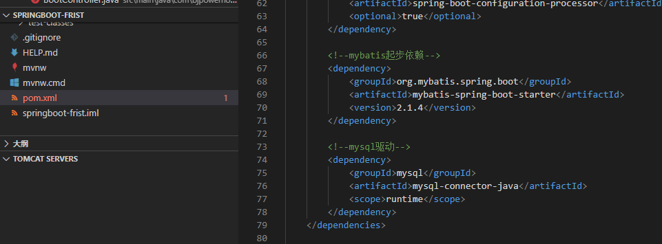

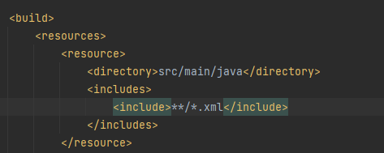

2.创建一个类用于存放数据
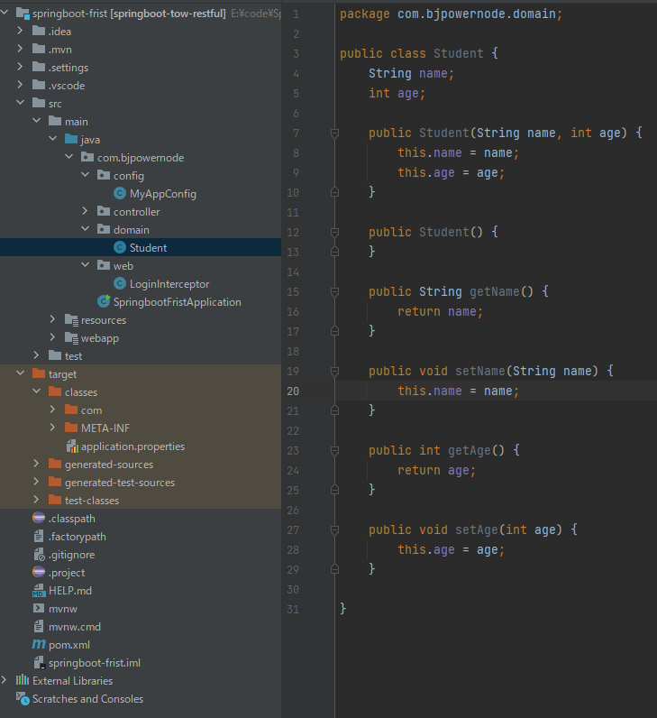

3.创建mapper接口类，并加入注解
 | mapper为接口类，只需要定义方法名及参数即可 | SSM框架中则是使用配置文件扫描mapper文件夹创建代理对象
 | 在类的上方加入@Mapper注解，是为了让mybatise创建此接口的代理对象 | 类上方不加注解
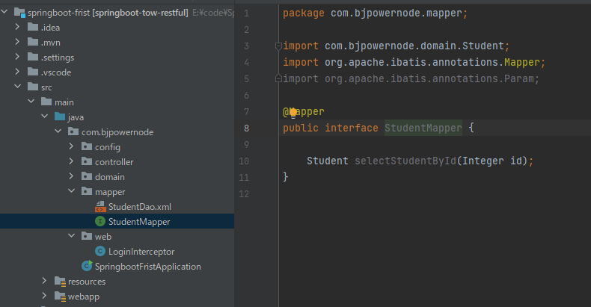

 | ‘还可以在启动类中加入@MapperScan注解来扫描mapper文件
 | @MapperScan后面加入要扫描的包的路径
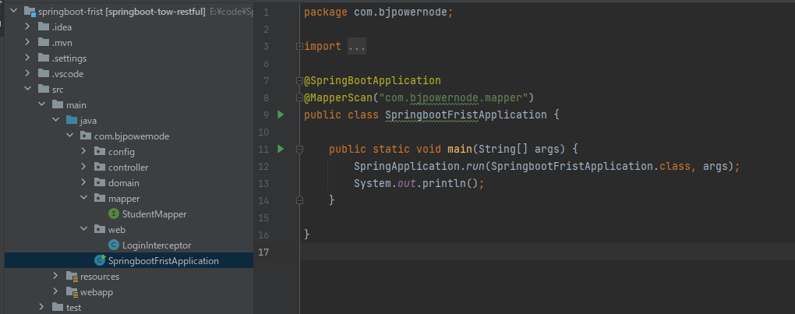

4.创建mapper.xml文件

<?xml version="1.0" encoding="UTF-8" ?> <!DOCTYPE mapper PUBLIC "-//mybatis.org//DTD Mapper 3.0//EN" "http://mybatis.org/dtd/mybatis-3-mapper.dtd" > <mapper namespace="com.bjpowernode.mapper.StudentMapper" > <select id="selectStudentById" resultType="com.bjpowernode.domain.Student"> select name,age from t_student where id=#{id} </select> </mapper>

 | mapper namespace表示mapper接口类的路径
 | select id与mapper接口类中定义的方法名一致
 | resultType返回值类型

5.创建service接口类和service的实现类

 | service接口类只需要定义方法名和参数即可
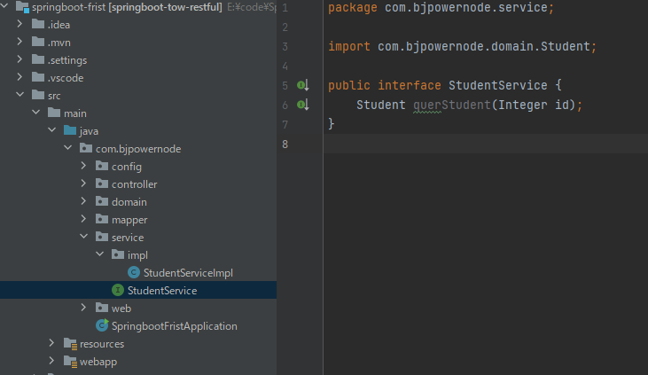

 | ‘实现类上方加入注解@Service
 | 实现类中调用mapper的方法，因为mapper是接口类，所以加入@Resource实现自动注入
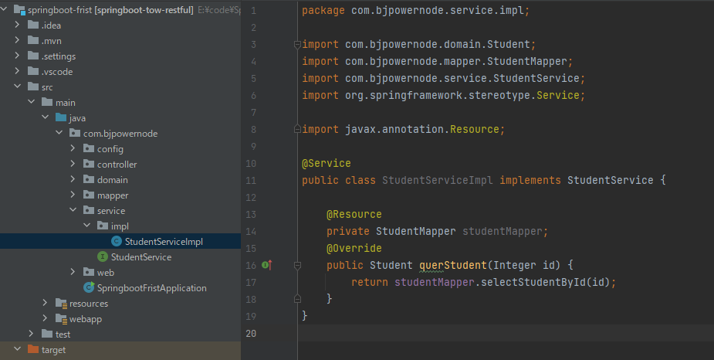

6.创建contorller类
 | contorller类上面加入@Controller注解
 | 自动注入service接口类
 | ‘设置@RequestMapping访问地址
 | 因为返回的是数据所以加入@ResponseBody注解，如果返回页面则不需要加@ResponseBody注解
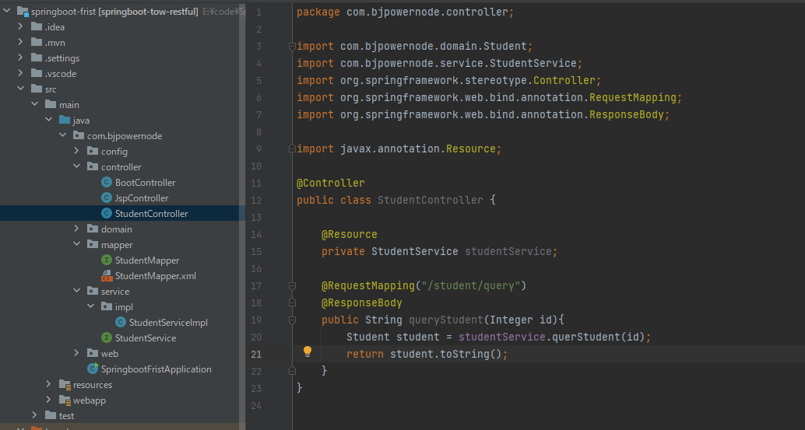

7.数据库配置文件
server.port=8082 server.servlet.context-path=/spring spring.mvc.view.prefix=/ spring.mvc.view.suffix=.jsp #连接数据库mysql驱动 spring.datasource.driver-class-name-name=com.mysql.cj.jdbc.Driver spring.datasource.url=jdbc:mysql://10.191.16.231:3306/fidatabase?useSSL=false&amp&useUnicode=true&amp&characterEncoding=UTF-8&serverTimezone=GMT%2B8 spring.datasource.username=root spring.datasource.password=147852

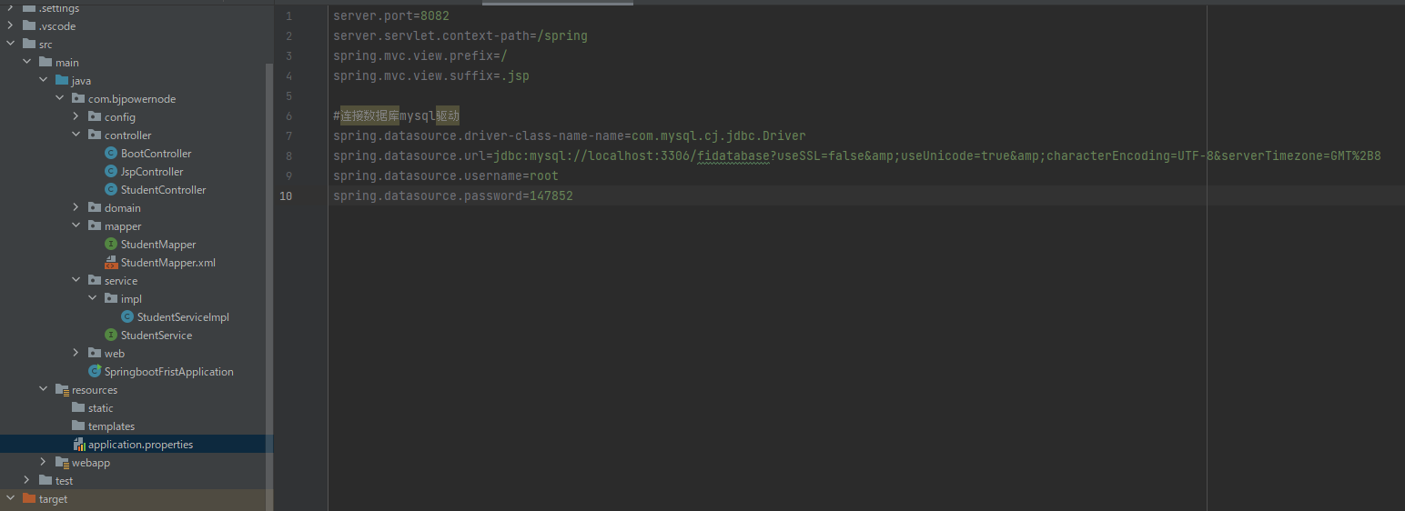

8.测试

 | 运行程序
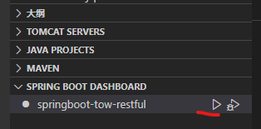

 | http://localhost:8082/spring/student/query?id=1

